1.1
Model 1: | D11_2019 | D12_2019 | D13_2019 | Alpha= | 0.43954548824 |  | SE (Squared Error) |  |  | MSE
Week1 | 694.78362868 | 728.08546007 | 528.70272855 |  |  | Week1 | 15679.139646 | 2200.9740568 | 713.03571217 | 4907.5104526
Week2 | 906.85772596 | 827.24181805 | 542.76954475 |  |  | Week2 | 7769.0604732 | 688.63301441 | 263.42767772
Week3 | 740.42114073 | 1040.8777304 | 689.5220453 |  |  | Week3 | 417.02298857 | 21280.312228 | 12.096168875
Week4 | 1003.2740923 | 815.49499889 | 726.43954549 |  |  | Week4 | 45.237833914 | 7141.0952129 | 647.17047465
Week5 | 594.66557889 | 858.96397179 | 597.0028407 |  |  | Week5 | 15960.385958 | 674.12783109 | 120.9375127
Week6 | 657.39473419 | 787.60753837 | 409.29045377
Week7 | 695.28652159 | 637.64355491 | 353.63083154
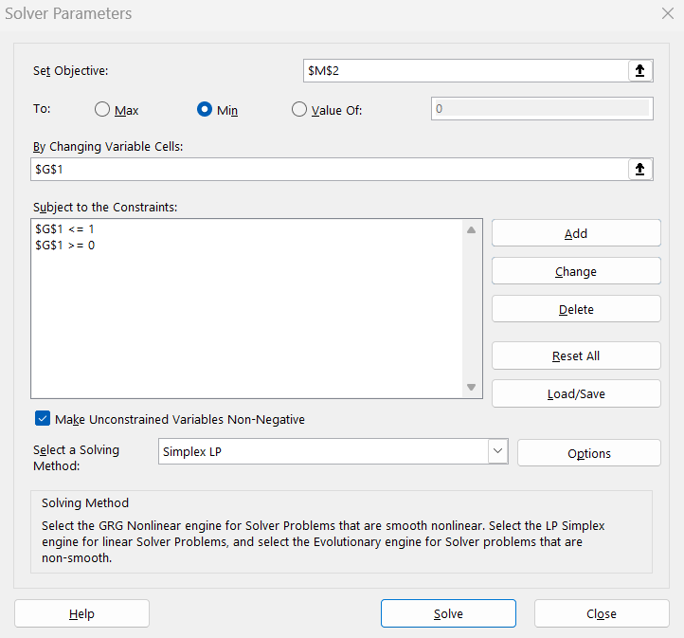
Week8 | 661.51266034 | 737.60493385 | 524.28656007
Week9 | 852.85676531 | 904.55295284 | 741.52846676
Week10 | 1275.9880774 | 1188.4983861 | 1023.9878813

1.2_extra
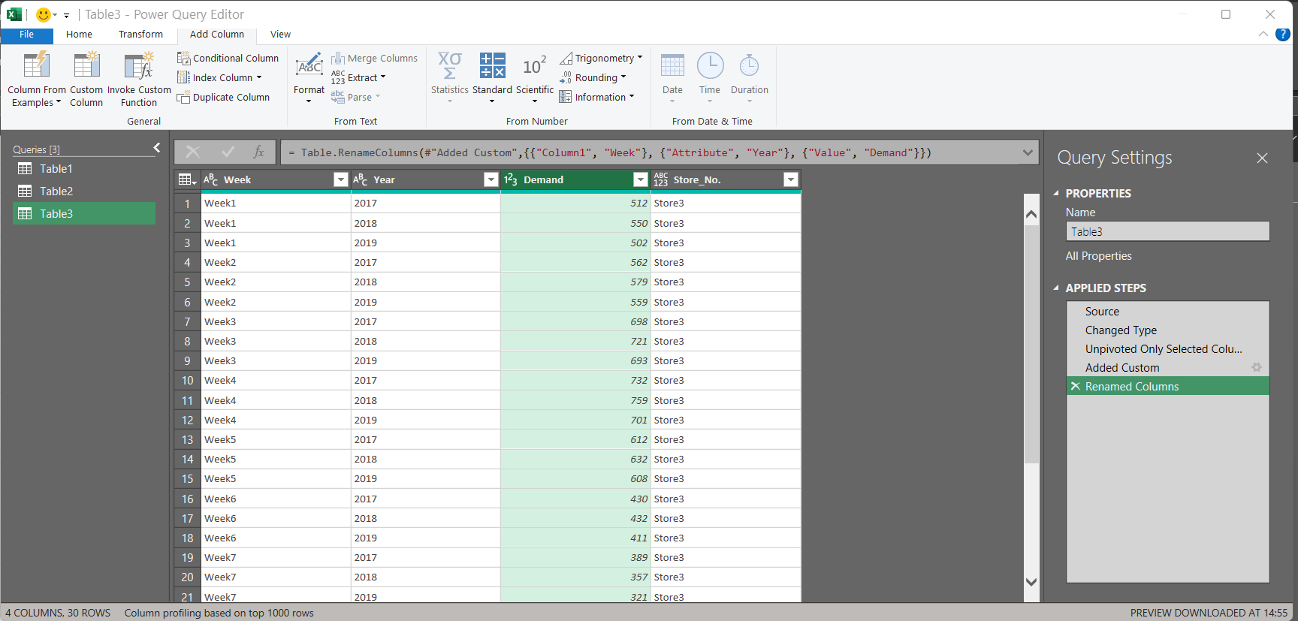
Week | Year | Demand | Store_No.
Week1 | 2017 | 795 | Store1
Week1 | 2018 | 567 | Store1
Week1 | 2019 | 820 | Store1
Week2 | 2017 | 899 | Store1
Week2 | 2018 | 632 | Store1
Week2 | 2019 | 995 | Store1
Week3 | 2017 | 623 | Store1
Week3 | 2018 | 505 | Store1
Week3 | 2019 | 720 | Store1
Week4 | 2017 | 912 | Store1
Week4 | 2018 | 750 | Store1
Week4 | 2019 | 1010 | Store1
Week5 | 2017 | 376 | Store1
Week5 | 2018 | 500 | Store1
Week5 | 2019 | 721 | Store1
Week6 | 2017 | 435 | Store1
Week6 | 2018 | 510 | Store1
Week6 | 2019 | 712 | Store1
Week7 | 2017 | 455 | Store1
Week7 | 2018 | 550 | Store1
Week7 | 2019 | 760 | Store1
Week8 | 2017 | 510 | Store1
Week8 | 2018 | 382 | Store1
Week8 | 2019 | 622 | Store1
Week9 | 2017 | 632 | Store1
Week9 | 2018 | 673 | Store1
Week9 | 2019 | 810 | Store1
Week10 | 2017 | 1150 | Store1
Week10 | 2018 | 986 | Store1
Week10 | 2019 | 1376 | Store1
Week1 | 2017 | 656 | Store2
Week1 | 2018 | 820 | Store2
Week1 | 2019 | 775 | Store2
Week2 | 2017 | 710 | Store2
Week2 | 2018 | 870 | Store2
Week2 | 2019 | 801 | Store2
Week3 | 2017 | 895 | Store2
Week3 | 2018 | 1150 | Store2
Week3 | 2019 | 895 | Store2
Week4 | 2017 | 760 | Store2
Week4 | 2018 | 920 | Store2
Week4 | 2019 | 900 | Store2
Week5 | 2017 | 843 | Store2
Week5 | 2018 | 865 | Store2
Week5 | 2019 | 833 | Store2
Week6 | 2017 | 812 | Store2
Week6 | 2018 | 754 | Store2
Week6 | 2019 | 700 | Store2
Week7 | 2017 | 674 | Store2
Week7 | 2018 | 622 | Store2
Week7 | 2019 | 596 | Store2
Week8 | 2017 | 732 | Store2
Week8 | 2018 | 789 | Store2
Week8 | 2019 | 700 | Store2
Week9 | 2017 | 912 | Store2
Week9 | 2018 | 950 | Store2
Week9 | 2019 | 875 | Store2
Week10 | 2017 | 1150 | Store2
Week10 | 2018 | 1300 | Store2
Week10 | 2019 | 1010 | Store2
Week1 | 2017 | 512 | Store3
Week1 | 2018 | 550 | Store3
Week1 | 2019 | 502 | Store3
Week2 | 2017 | 562 | Store3
Week2 | 2018 | 579 | Store3
Week2 | 2019 | 559 | Store3
Week3 | 2017 | 698 | Store3
Week3 | 2018 | 721 | Store3
Week3 | 2019 | 693 | Store3
Week4 | 2017 | 732 | Store3
Week4 | 2018 | 759 | Store3
Week4 | 2019 | 701 | Store3
Week5 | 2017 | 612 | Store3
Week5 | 2018 | 632 | Store3
Week5 | 2019 | 608 | Store3
Week6 | 2017 | 430 | Store3
Week6 | 2018 | 432 | Store3
Week6 | 2019 | 411 | Store3
Week7 | 2017 | 389 | Store3
Week7 | 2018 | 357 | Store3
Week7 | 2019 | 321 | Store3
Week8 | 2017 | 523 | Store3
Week8 | 2018 | 585 | Store3
Week8 | 2019 | 546 | Store3
Week9 | 2017 | 745 | Store3
Week9 | 2018 | 790 | Store3
Week9 | 2019 | 761 | Store3
Week10 | 2017 | 1002 | Store3
Week10 | 2018 | 1100 | Store3
Week10 | 2019 | 964 | Store3

2.1.1
 | Best model Predicted Demand: |  |  |  | Rounded-Up Predicted Demand: |  |  |  | Demand |  |  |  |  |  |  | Actual Demand
Week | D11_2019 | D12_2019 | D13_2019 | Week | D11_2019 | D12_2019 | D13_2019 |  | Store 1 | Value | Store 2 | Value | Store 3 | Value |  | Store 1 | Value | Store 2 | Value | Store 3 | Value
1 | 869 | 716.53333333 | 502.06666667 | 1 | 869 | 717 | 503 |  | D1,1 | 869 | D2,1 | 717 | D3,1 | 503 |  | D1,1 | 820 | D2,1 | 775 | D3,1 | 502
2 | 983.66666667 | 759.86666667 | 547.4 | 2 | 984 | 760 | 548 |  | D1,2 | 984 | D2,2 | 760 | D3,2 | 548 |  | D1,2 | 995 | D2,2 | 801 | D3,2 | 559
3 | 757.66666667 | 946.2 | 684.73333333 | 3 | 758 | 947 | 685 |  | D1,3 | 758 | D2,3 | 947 | D3,3 | 685 |  | D1,3 | 720 | D2,3 | 895 | D3,3 | 693
4 | 1032.3333333 | 826.2 | 711.4 | 4 | 1033 | 827 | 712 |  | D1,4 | 1033 | D2,4 | 827 | D3,4 | 712 |  | D1,4 | 1010 | D2,4 | 900 | D3,4 | 701
5 | 674 | 813.2 | 598.06666667 | 5 | 674 | 814 | 599 |  | D1,5 | 674 | D2,5 | 814 | D3,5 | 599 |  | D1,5 | 721 | D2,5 | 833 | D3,5 | 608
6 | 694 | 721.53333333 | 405.06666667 | 6 | 694 | 722 | 406 |  | D1,6 | 694 | D2,6 | 722 | D3,6 | 406 |  | D1,6 | 712 | D2,6 | 700 | D3,6 | 411
7 | 730 | 596.86666667 | 336.4 | 7 | 730 | 597 | 337 |  | D1,7 | 730 | D2,7 | 597 | D3,7 | 337 |  | D1,7 | 760 | D2,7 | 596 | D3,7 | 321
8 | 646.33333333 | 706.53333333 | 532.06666667 | 8 | 647 | 707 | 533 |  | D1,8 | 647 | D2,8 | 707 | D3,8 | 533 |  | D1,8 | 622 | D2,8 | 700 | D3,8 | 546
9 | 846.66666667 | 878.53333333 | 746.06666667 | 9 | 847 | 879 | 747 |  | D1,9 | 847 | D2,9 | 879 | D3,9 | 747 |  | D1,9 | 810 | D2,9 | 875 | D3,9 | 761
10 | 1312.3333333 | 1119.5333333 | 1002.7333333 | 10 | 1313 | 1120 | 1003 |  | D1,10 | 1313 | D2,10 | 1120 | D3,10 | 1003 |  | D1,10 | 1376 | D2,10 | 1010 | D3,10 | 964

Decision Variables
Store 1 | Value | Store 2 | Value | Store 3 | Value |  | Invetory
X1,1 | 814 | X2,1 | 634 | X3,1 | 393 |  | Store 1 | Value | Store 2 | Value | Store 3 | Value |  | Min-Max
X1,2 | 984 | X2,2 | 760 | X3,2 | 548 |  | I1,1 | 55 | I2,1 | 83 | I3,1 | 110 |  | Store 1 | Value |  |  | Store 2 | Value |  |  | Store 3 | Value
X1,3 | 758 | X2,3 | 947 | X3,3 | 685 |  | I1,2 | 0 | I2,2 | 0 | I3,2 | 0 |  | L1,1 | 150 | U1,1 | 1000 | L2,1 | 150 | U2,1 | 1000 | L3,1 | 150 | U3,1 | 1000
X1,4 | 1000 | X2,4 | 827 | X3,4 | 712 |  | I1,3 | 0 | I2,3 | 0 | I3,3 | 0 |  | L1,2 | 150 | U1,2 | 1000 | L2,2 | 150 | U2,2 | 1000 | L3,2 | 150 | U3,2 | 1000
X1,5 | 674 | X2,5 | 814 | X3,5 | 599 |  | I1,4 | 0 | I2,4 | 0 | I3,4 | 0 |  | L1,3 | 150 | U1,3 | 1000 | L2,3 | 150 | U2,3 | 1000 | L3,3 | 150 | U3,3 | 1000
X1,6 | 694 | X2,6 | 722 | X3,6 | 406 |  | I1,5 | 0 | I2,5 | 0 | I3,5 | 0 |  | L1,4 | 150 | U1,4 | 1000 | L2,4 | 150 | U2,4 | 1000 | L3,4 | 150 | U3,4 | 1000
X1,7 | 730 | X2,7 | 597 | X3,7 | 172 |  | I1,6 | 0 | I2,6 | 0 | I3,6 | 0 |  | L1,5 | 150 | U1,5 | 1000 | L2,5 | 150 | U2,5 | 1000 | L3,5 | 150 | U3,5 | 1000
X1,8 | 647 | X2,8 | 707 | X3,8 | 150 |  | I1,7 | 0 | I2,7 | 0 | I3,7 | 0 |  | L1,6 | 150 | U1,6 | 1000 | L2,6 | 150 | U2,6 | 1000 | L3,6 | 150 | U3,6 | 1000
X1,9 | 847 | X2,9 | 879 | X3,9 | 150 |  | I1,8 | 0 | I2,8 | 0 | I3,8 | 0 |  | L1,7 | 150 | U1,7 | 1000 | L2,7 | 150 | U2,7 | 1000 | L3,7 | 150 | U3,7 | 1000
X1,10 | 1000 | X2,10 | 1000 | X3,10 | 150 |  | I1,9 | 0 | I2,9 | 0 | I3,9 | 0 |  | L1,8 | 150 | U1,8 | 1000 | L2,8 | 150 | U2,8 | 1000 | L3,8 | 150 | U3,8 | 1000
 |  |  |  |  |  |  | I1,10 | 0 | I2,10 | 0 | I3,10 | 0 |  | L1,9 | 150 | U1,9 | 1000 | L2,9 | 150 | U2,9 | 1000 | L3,9 | 150 | U3,9 | 1000
obj fun= | 20000 |  |  |  |  |  |  |  |  |  |  |  |  | L1,10 | 150 | U1,10 | 1000 | L2,10 | 150 | U2,10 | 1000 | L3,10 | 150 | U3,10 | 1000
Q= | 20000

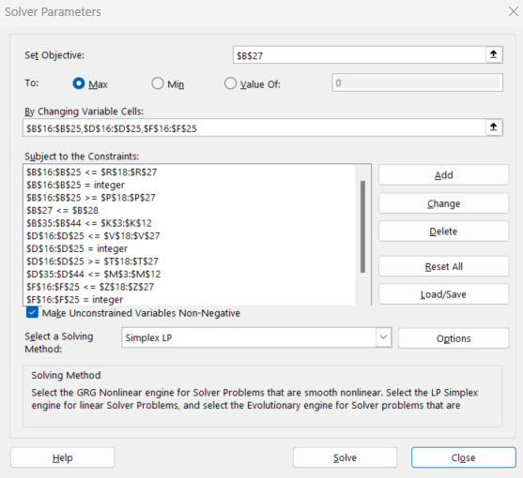
 |  |  |  |  |  |  |  | Lost sales (Shortages) |  |  |  |  |  | Unsold Items (subject to holding charges)
 |  |  |  |  |  |  |  | Store 1 | Store 2 | Store 3 | Total |  |  | Store 1 | Store 2 | Store 3 | Total
 |  |  |  |  |  |  | Week 1 | 0 | 58 | 0 | 58 |  | Week 1 | 49 | 0 | 1 | 50
Demand Constraints |  |  |  |  |  |  | Week 2 | 11 | 41 | 11 | 63 |  | Week 2 | 0 | 0 | 0 | 0
Store 1 | Value | Store 2 | Value | Store 3 | Value |  | Week 3 | 0 | 0 | 8 | 8 |  | Week 3 | 38 | 52 | 0 | 90
X1,1+I1,1 | 869 | X2,1+I2,1 | 717 | X2,1+I2,1 | 503 |  | Week 4 | 10 | 73 | 0 | 83 |  | Week 4 | 0 | 0 | 11 | 11
X1,2+I1,2 | 984 | X2,2+I2,2 | 760 | X2,2+I2,2 | 548 |  | Week 5 | 47 | 19 | 9 | 75 |  | Week 5 | 0 | 0 | 0 | 0
X1,3+I1,3 | 758 | X2,3+I2,3 | 947 | X2,3+I2,3 | 685 |  | Week 6 | 18 | 0 | 5 | 23 |  | Week 6 | 0 | 22 | 0 | 22
X1,4+I1,4 | 1000 | X2,4+I2,4 | 827 | X2,4+I2,4 | 712 |  | Week 7 | 30 | 0 | 149 | 179 |  | Week 7 | 0 | 1 | 0 | 1
X1,5+I1,5 | 674 | X2,5+I2,5 | 814 | X2,5+I2,5 | 599 |  | Week 8 | 0 | 0 | 396 | 396 |  | Week 8 | 25 | 7 | 0 | 32
X1,6+I1,6 | 694 | X2,6+I2,6 | 722 | X2,6+I2,6 | 406 |  | Week 9 | 0 | 0 | 611 | 611 |  | Week 9 | 37 | 4 | 0 | 41
X1,7+I1,7 | 730 | X2,7+I2,7 | 597 | X2,7+I2,7 | 172 |  | Week 10 | 376 | 10 | 814 | 1200 |  | Week 10 | 0 | 0 | 0 | 0
X1,8+I1,8 | 647 | X2,8+I2,8 | 707 | X2,8+I2,8 | 150 |  | Total | 492 | 201 | 2003 | 2696 |  | Total | 149 | 86 | 12 | 247
X1,9+I1,9 | 847 | X2,9+I2,9 | 879 | X2,9+I2,9 | 150
X1,10+I1,10 | 1000 | X2,10+I2,10 | 1000 | X2,10+I2,10 | 150 |  | total cost= | 14221
 |  |  |  |  |  |  | (max allocation was objective)

2.1.2
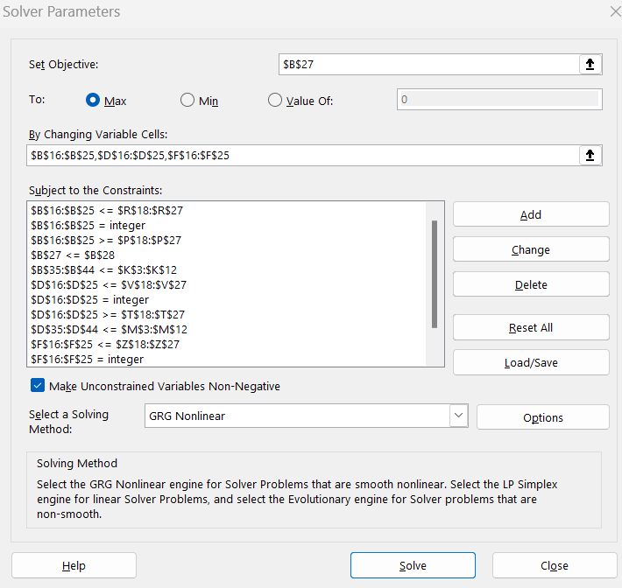
 | Best model Predicted Demand: |  |  |  | Rounded-Up Predicted Demand: |  |  |  | Predicted Demand |  |  |  |  |  |  | Actual Demand
Week | D11_2019 | D12_2019 | D13_2019 |  | D11_2019 | D12_2019 | D13_2019 |  | Store 1 | Value | Store 2 | Value | Store 3 | Value |  | Store 1 | Value | Store 2 | Value | Store 3 | Value
1 | 869 | 716.53333333 | 502.06666667 |  | 869 | 717 | 503 |  | D1,1 | 869 | D2,1 | 717 | D3,1 | 503 |  |  | 820 |  | 775 |  | 502
2 | 983.66666667 | 759.86666667 | 547.4 |  | 984 | 760 | 548 |  | D1,2 | 984 | D2,2 | 760 | D3,2 | 548 |  |  | 995 |  | 801 |  | 559
3 | 757.66666667 | 946.2 | 684.73333333 |  | 758 | 947 | 685 |  | D1,3 | 758 | D2,3 | 947 | D3,3 | 685 |  |  | 720 |  | 895 |  | 693
4 | 1032.3333333 | 826.2 | 711.4 |  | 1033 | 827 | 712 |  | D1,4 | 1033 | D2,4 | 827 | D3,4 | 712 |  |  | 1010 |  | 900 |  | 701
5 | 674 | 813.2 | 598.06666667 |  | 674 | 814 | 599 |  | D1,5 | 674 | D2,5 | 814 | D3,5 | 599 |  |  | 721 |  | 833 |  | 608
6 | 694 | 721.53333333 | 405.06666667 |  | 694 | 722 | 406 |  | D1,6 | 694 | D2,6 | 722 | D3,6 | 406 |  |  | 712 |  | 700 |  | 411
7 | 730 | 596.86666667 | 336.4 |  | 730 | 597 | 337 |  | D1,7 | 730 | D2,7 | 597 | D3,7 | 337 |  |  | 760 |  | 596 |  | 321
8 | 646.33333333 | 706.53333333 | 532.06666667 |  | 647 | 707 | 533 |  | D1,8 | 647 | D2,8 | 707 | D3,8 | 533 |  |  | 622 |  | 700 |  | 546
9 | 846.66666667 | 878.53333333 | 746.06666667 |  | 847 | 879 | 747 |  | D1,9 | 847 | D2,9 | 879 | D3,9 | 747 |  |  | 810 |  | 875 |  | 761
10 | 1312.3333333 | 1119.5333333 | 1002.7333333 |  | 1313 | 1120 | 1003 |  | D1,10 | 1313 | D2,10 | 1120 | D3,10 | 1003 |  |  | 1376 |  | 1010 |  | 964

Decision Variables
Store 1 | Value | Store 2 | Value | Store 3 | Value |  | Invetory
X1,1 | 814 | X2,1 | 634 | X3,1 | 393 |  | Store 1 | Value | Store 2 | Value | Store 3 | Value |  | Min-Max
X1,2 | 935 | X2,2 | 760 | X3,2 | 547 |  | I1,1 | 55 | I2,1 | 83 | I3,1 | 110 |  | Store 1 | Value |  |  | Store 2 | Value |  |  | Store 3 | Value
X1,3 | 745 | X2,3 | 947 | X3,3 | 685 |  | I1,2 | 49 | I2,2 | 0 | I3,2 | 1 |  | L1,1 | 150 | U1,1 | 1000 | L2,1 | 150 | U2,1 | 1000 | L3,1 | 150 | U3,1 | 1000
X1,4 | 1000 | X2,4 | 775 | X3,4 | 712 |  | I1,3 | 0 | I2,3 | 0 | I3,3 | 0 |  | L1,2 | 150 | U1,2 | 1000 | L2,2 | 150 | U2,2 | 1000 | L3,2 | 150 | U3,2 | 1000
X1,5 | 658 | X2,5 | 814 | X3,5 | 588 |  | I1,4 | 25 | I2,4 | 52 | I3,4 | 0 |  | L1,3 | 150 | U1,3 | 1000 | L2,3 | 150 | U2,3 | 1000 | L3,3 | 150 | U3,3 | 1000
X1,6 | 694 | X2,6 | 722 | X3,6 | 406 |  | I1,5 | 15 | I2,5 | 0 | I3,5 | 11 |  | L1,4 | 150 | U1,4 | 1000 | L2,4 | 150 | U2,4 | 1000 | L3,4 | 150 | U3,4 | 1000
X1,7 | 730 | X2,7 | 575 | X3,7 | 232 |  | I1,6 | 0 | I2,6 | 0 | I3,6 | 0 |  | L1,5 | 150 | U1,5 | 1000 | L2,5 | 150 | U2,5 | 1000 | L3,5 | 150 | U3,5 | 1000
X1,8 | 647 | X2,8 | 700 | X3,8 | 196 |  | I1,7 | 0 | I2,7 | 22 | I3,7 | 0 |  | L1,6 | 150 | U1,6 | 1000 | L2,6 | 150 | U2,6 | 1000 | L3,6 | 150 | U3,6 | 1000
X1,9 | 822 | X2,9 | 877 | X3,9 | 196 |  | I1,8 | 0 | I2,8 | 1 | I3,8 | 0 |  | L1,7 | 150 | U1,7 | 1000 | L2,7 | 150 | U2,7 | 1000 | L3,7 | 150 | U3,7 | 1000
X1,10 | 1000 | X2,10 | 1000 | X3,10 | 196 |  | I1,9 | 25 | I2,9 | 1 | I3,9 | 0 |  | L1,8 | 150 | U1,8 | 1000 | L2,8 | 150 | U2,8 | 1000 | L3,8 | 150 | U3,8 | 1000
 |  |  |  |  |  |  | I1,10 | 37 | I2,10 | 3 | I3,10 | 0 |  | L1,9 | 150 | U1,9 | 1000 | L2,9 | 150 | U2,9 | 1000 | L3,9 | 150 | U3,9 | 1000
obj fun= | 20000 |  |  |  |  |  |  | 0 |  | 0 |  | 0 |  | L1,10 | 150 | U1,10 | 1000 | L2,10 | 150 | U2,10 | 1000 | L3,10 | 150 | U3,10 | 1000
Q= | 20000

 |  |  |  |  |  |  |  | Lost sales |  |  |  |  |  | Unsold Item
 |  |  |  |  |  |  |  | Store 1 | Store 2 | Store 3 | Total |  |  | Store 1 | Store 2 | Store 3 | Total
 |  |  |  |  |  |  | Week 1 | 0 | 58 | 0 | 58 |  | Week 1 | 49 | 0 | 1 | 50
Demand Constraints |  |  |  |  |  |  | Week 2 | 11 | 41 | 11 | 63 |  | Week 2 | 0 | 0 | 0 | 0
Store 1 | Value | Store 2 | Value | Store 3 | Value |  | Week 3 | 0 | 0 | 8 | 8 |  | Week 3 | 25 | 52 | 0 | 77
X1,1+I1,1 | 869 | X2,1+I2,1 | 717 | X2,1+I2,1 | 503 |  | Week 4 | 0 | 73 | 0 | 73 |  | Week 4 | 15 | 0 | 11 | 26
X1,2+I1,2 | 984 | X2,2+I2,2 | 760 | X2,2+I2,2 | 548 |  | Week 5 | 48 | 19 | 9 | 76 |  | Week 5 | 0 | 0 | 0 | 0
X1,3+I1,3 | 745 | X2,3+I2,3 | 947 | X2,3+I2,3 | 685 |  | Week 6 | 18 | 0 | 5 | 23 |  | Week 6 | 0 | 22 | 0 | 22
X1,4+I1,4 | 1025 | X2,4+I2,4 | 827 | X2,4+I2,4 | 712 |  | Week 7 | 30 | 0 | 89 | 119 |  | Week 7 | 0 | 1 | 0 | 1
X1,5+I1,5 | 673 | X2,5+I2,5 | 814 | X2,5+I2,5 | 599 |  | Week 8 | 0 | 0 | 350 | 350 |  | Week 8 | 25 | 1 | 0 | 26
X1,6+I1,6 | 694 | X2,6+I2,6 | 722 | X2,6+I2,6 | 406 |  | Week 9 | 0 | 0 | 565 | 565 |  | Week 9 | 37 | 3 | 0 | 40
X1,7+I1,7 | 730 | X2,7+I2,7 | 597 | X2,7+I2,7 | 232 |  | Week 10 | 339 | 7 | 768 | 1114 |  | Week 10 | 0 | 0 | 0 | 0
X1,8+I1,8 | 647 | X2,8+I2,8 | 701 | X2,8+I2,8 | 196 |  | Total | 446 | 198 | 1805 | 2449 |  | Total | 151 | 79 | 12 | 242
X1,9+I1,9 | 847 | X2,9+I2,9 | 878 | X2,9+I2,9 | 196
X1,10+I1,10 | 1037 | X2,10+I2,10 | 1003 | X2,10+I2,10 | 196 |  | total cost= | 12971
 |  |  |  |  |  |  | (max allocation was objective)

